Spec. 및 concept
측정 Spec. |  |  | 측정 결과.
1 | WD (mm) | 378 | Y축 거리 측정 간 약 ±21um 의 반복성 오차 확인 됨. Z축 거리 측정 간 약 ±54um 의 반복성 오차 확인 됨.
2 | Measurement Range (mm) | 110
3 | FOV (mm) | 230
4 | Resolution X (mm) | 0.178
5 | Resolution Y (mm) | 0.02
6 | Scan speed (mm/s) | 10

검사 컨셉
단자대, Frame간 Y거리 측정
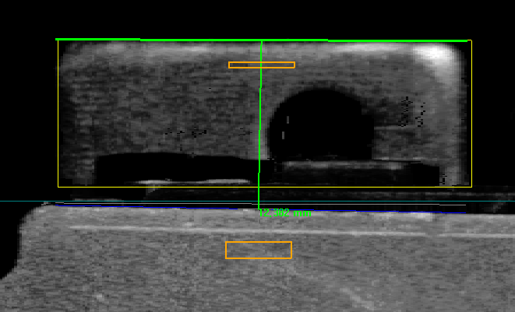

90°

단자대 양측 변과 상단 측정하여 단자대 상단 중앙 기준 생성. 단자대 최상단 중앙과 Frame의 직교 거리 산출.

단자대, Frame간 높이(Z축) 측정
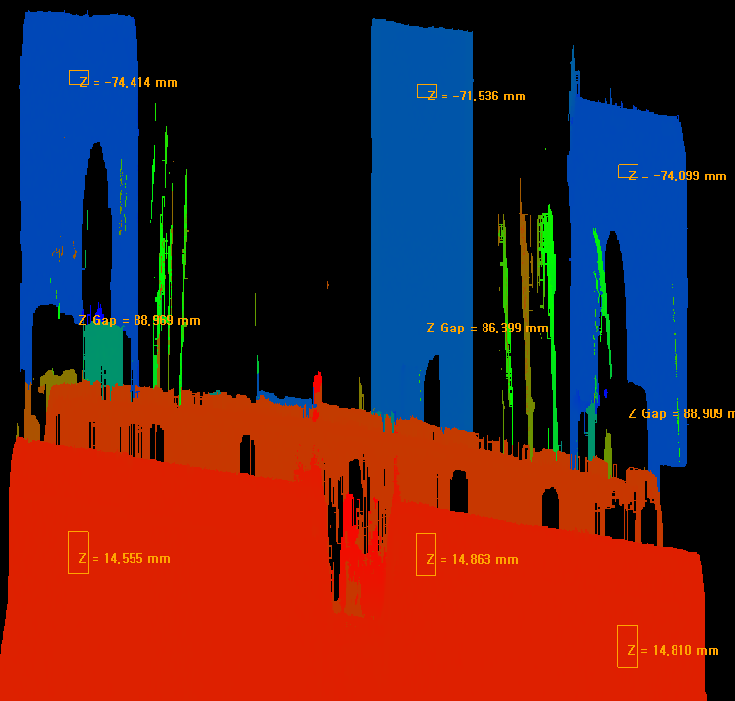

Offset 1.6mm

Offset 2.4mm

단자대 및 프래임 Y거리 측정 위치로 부터 각각 Offset을 적용하여 Z축 측정 영역 설정. 각각에 영역에서 3D profile data 최소 값 산출 후 높이 비교.

반복성 확인
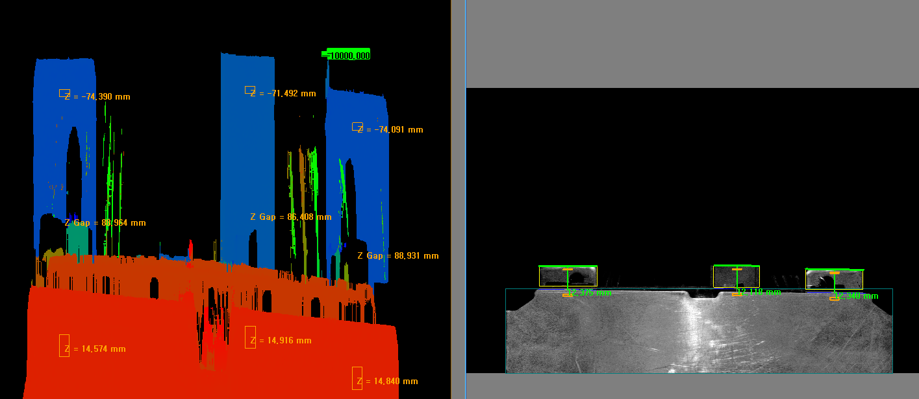
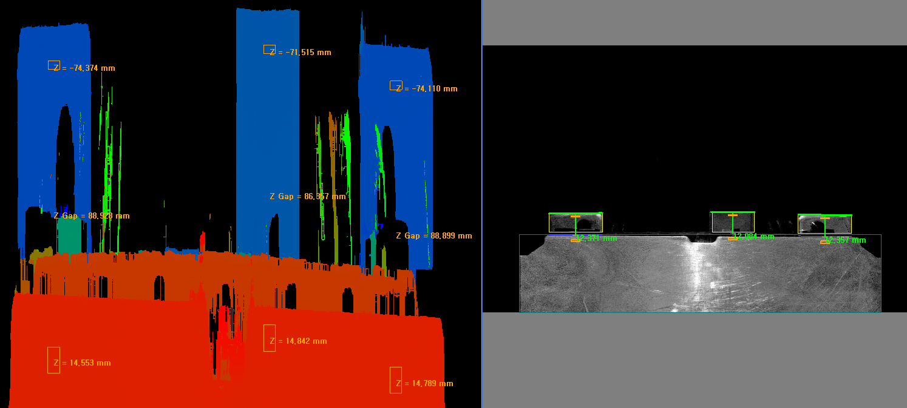
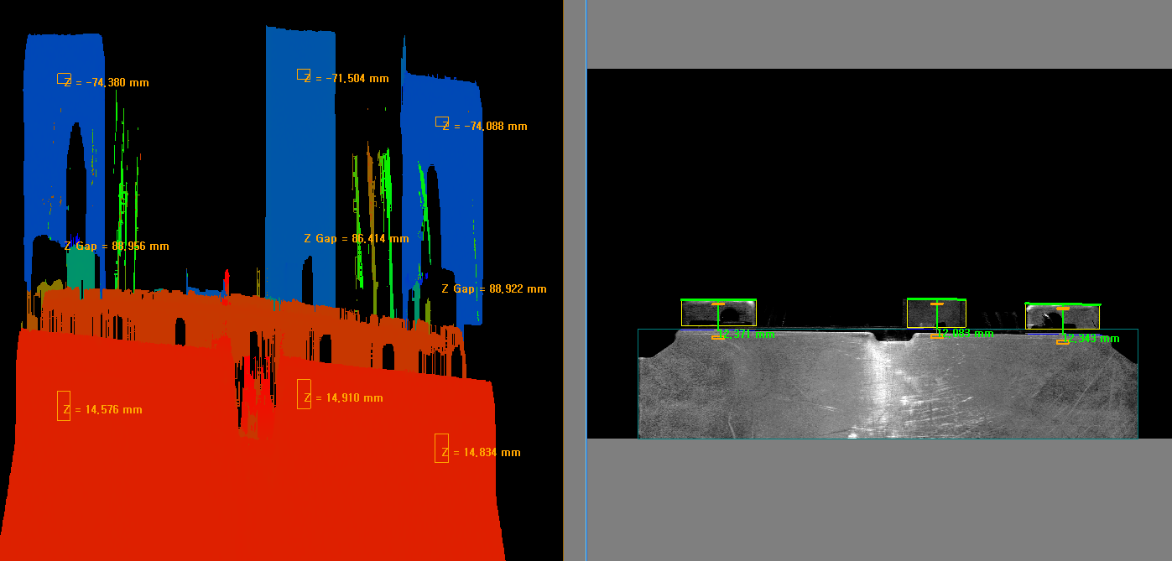
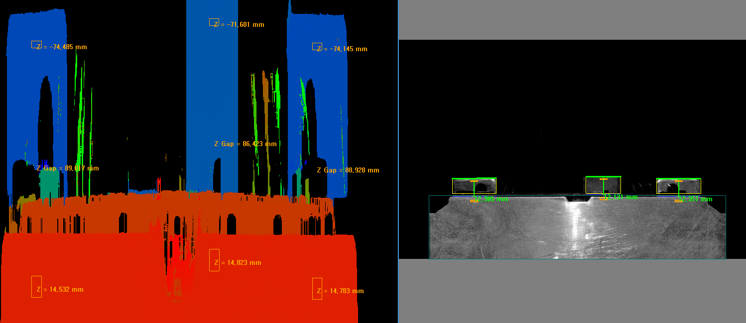
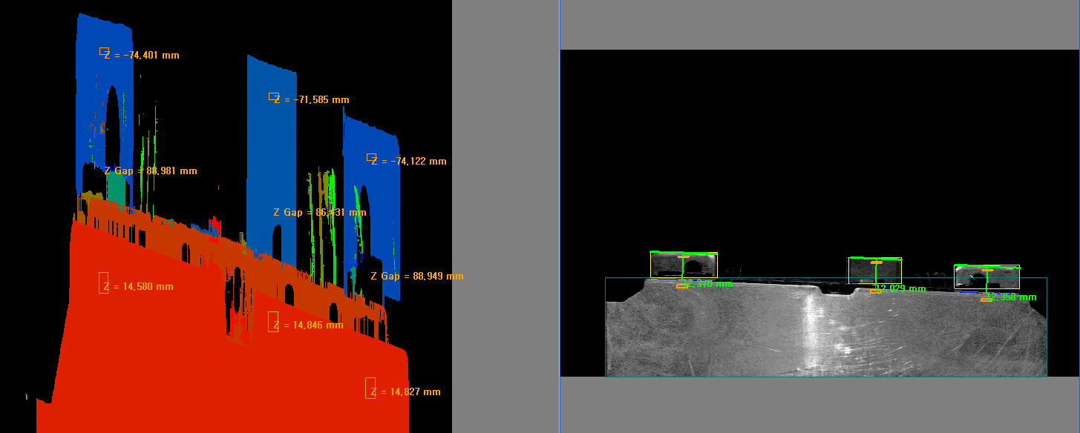
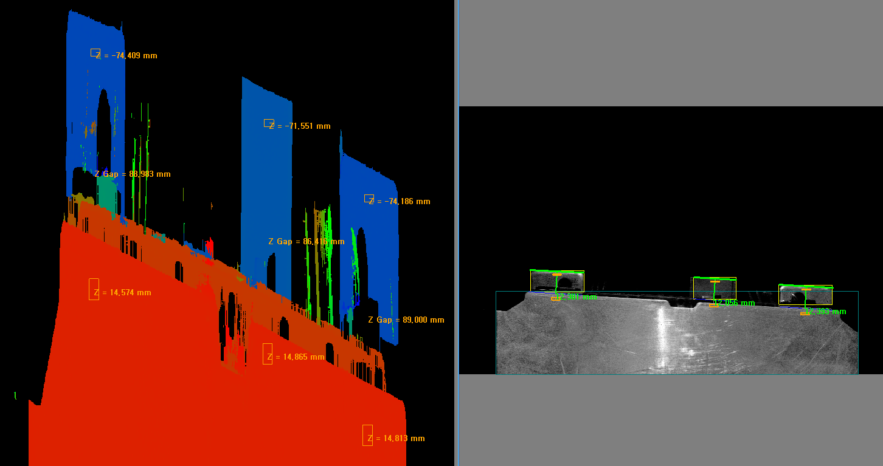
제품 고정 반복성 확인 |  |  |  |  | 제품 각도&위치 변경 반복성 확인

횟수 | 단자대 1 거리(Y) | 단자대 1 높이(Z) | 단자대 2 거리(Y) | 단자대 2 높이(Z) | 횟수 | 단자대 1 거리(Y) | 단자대 1 높이(Z) | 단자대 2 거리(Y) | 단자대 2 높이(Z)
1 | 12.375 | 88.964 | 12.34 | 88.931 | 1 | 12.379 | 88.977 | 12.352 | 88.899
2 | 12.372 | 88.968 | 12.342 | 88.922 | 2 | 12.371 | 88.928 | 12.352 | 88.899
3 | 12.371 | 88.956 | 12.343 | 88.922 | 3 | 12.385 | 89.017 | 12.357 | 88.928
4 | 12.372 | 88.954 | 12.339 | 88.924 | 4 | 12.389 | 89.028 | 12.355 | 88.926
5 | 12.373 | 88.962 | 12.343 | 88.924 | 5 | 12.378 | 88.981 | 12.358 | 88.949
6 | 12.379 | 88.958 | 12.341 | 88.901 | 6 | 12.38 | 88.979 | 12.365 | 88.937
7 | 12.374 | 88.956 | 12.338 | 88.918 | 7 | 12.372 | 88.956 | 12.351 | 88.895
8 | 12.372 | 88.958 | 12.342 | 88.918 | 8 | 12.381 | 88.983 | 12.393 | 89
9 | 12.372 | 88.962 | 12.34 | 88.92 | 9 | 12.388 | 88.994 | 12.378 | 88.939
10 | 12.376 | 88.954 | 12.342 | 88.928 | 10 | 12.382 | 88.969 | 12.355 | 88.909
MIN | 12.371 | 88.954 | 12.338 | 88.901 | MIN | 12.371 | 88.928 | 12.351 | 88.895
MAX | 12.379 | 88.968 | 12.343 | 88.931 | MAX | 12.389 | 89.028 | 12.393 | 89
DIFF | 0.008 | 0.014 | 0.005 | 0.03 | DIFF | 0.018 | 0.1 | 0.042 | 0.105

참고 이미지 (SAMPLE)

